Anuari_FP_2017


ANUARI DE LA FORMACIÓ PROFESSIONAL A BARCELONA I A L'ÀREA METROPOLITANA DE BARCELONA, 2017

1. FP Inicial 1.3. Matriculació. Règim general

1.3.2
 |  |  |  |  |  | Tornar a l'índex

1.3.2. Matriculació segons el municipi i el cicle formatiu. Curs 2016-2017

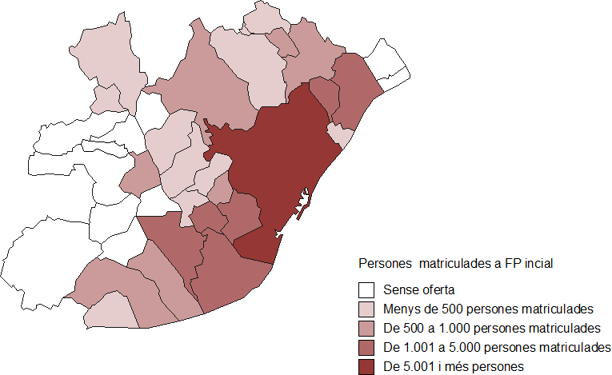
Municipis | CFGM | CFGS | Total
Badalona | 1,469 | 1,178 | 2,647
Badia del Vallès | 153 | 177 | 330
Barberà del Vallès | 83 | 196 | 279
Barcelona | 12,393 | 21,943 | 34,336
Castellbisbal | 48 |  | 48
Castelldefels | 189 | 111 | 300
Cerdanyola del Vallès | 141 | 315 | 456
Cornellà de Llobregat | 763 | 771 | 1,534
El Prat de Llobregat | 570 | 517 | 1,087
Esplugues de Llobregat | 297 | 602 | 899
gavà | 370 | 426 | 796
L'Hospitalet de Llobregat | 1,694 | 2,106 | 3,800
Molins de rei | 173 | 129 | 302
Montcada i Reixac | 432 | 361 | 793
Ripollet | 244 | 306 | 550
Sant Adrià de Besòs | 89 | 285 | 374
Sant Andreu de la Barca | 190 | 75 | 265
Sant Boi de Llobregat | 674 | 640 | 1,314
Sant Cugat del Vallès | 365 | 578 | 943
Sant Feliu de Llobregat | 232 | 48 | 280
Sant Joan Despí | 207 | 69 | 276
Sant Just Desvern | 132 | 58 | 190
Sant Vivenç dels Horts | 371 | 182 | 553
Santa Coloma de Gramenet | 818 | 615 | 1,433
Viladecans | 637 | 317 | 954
Total general | 22,734 | 32,005 | 54,739 | (47% respecte el total de Catalunya)
Font: elaboració pròpia a partir de les dades del Departament d'Ensenyament de la Generalitat de Catalunya.

Comentari: Com és d'esperar la ciutat de Barcelona és el municipi de l'AMB que concentra més centres d'FP. A continuació trobem Badalona, l'Hospitalet de Llobregat i Sant Cugat del Vallès. Els municipis en blanc són els que no tenen cap centre que faci FP inicial i, per tant, les persones que vulguin cursar aquests estudis s'han de desplaçar a un altre municipi. Aquests són:
El mapa ens mostra el nombre de matriculats segons el municipi d'estudi, de manera que els municipis que hi apareixen en blanc correspon als municipis que no tenen matriculació perquè no hi ha oferta. Barcelona és la ciutat amb més matriculació i la segueixen Badalona, Cornellà de Llobregat, el Prat de Llobregat, l'hospitalet de Llobregat, Sant Boi de Llobregat i Santa Coloma de Gramanet. El volum de persones matriculades en aquests municipis depèn directament de l'oferta de cicles que hi ha en cada un dels municipis el qual està directament vinculat al factor demogràfic, i per tant al nombre d'habitants joves. Els municipis que no tenen oferta d'FP inicial són els següents:

 | - Begues |  |  |  | - Santa Coloma de Cervelló
 | - Cervelló |  |  |  | - Tiana
 | - La Palma de Cervelló |  |  |  | - Torrelles de Llobregat
 | - Sant Climent de Llobregat |  |  |  | - Montgat

